RFI
 |  | Dự án: NAVY Hanoi
 |  | Bộ Phận: Thiết kế
 |  | Ngày: 13/05/2026
 |  | YÊU CẦU CUNG CẤP/ BỔ SUNG THÔNG TIN
STT | BẢN VẼ | YÊU CẦU BỔ SUNG THÔNG TIN |  | TRẢ LỜI/ PHÊ DUYỆT THIẾT KẾ |  | GHI CHÚ
Trạng thái | Ngày ghi nhận | NỘI DUNG | HÌNH ẢNH | NỘI DUNG | HÌNH ẢNH
1 | MẶT BẰNG ĐỊNH VỊ BULONG CHỜ CỘT (File đính kèm trang 17) | Bản vẽ chi tiết chân cột và chi tiết liên kết chưa có chỉ định chiều dày bản mã đế cột, gân. |  | Chiều dày bản mã dày 25mm, chiều dày gân tăng cứng dày 10mm
Pending | 12/05/2026 | Đề nghị bổ sung thông tin
2 | MẶT BẰNG ĐỊNH VỊ BULONG CHỜ CỘT/ MẶT BẰNG ĐỊNH VỊ CỘT TẦNG 1/ (File đính kèm trang 17, 18) | Định vị bulong neo cột SC1 trục 4/A khác mặt bằng chân cột. | 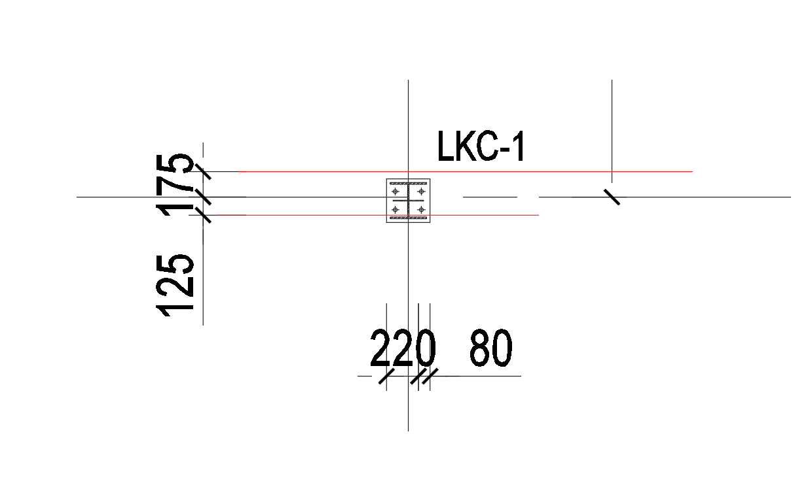 | Định vị cột điều chỉnh theo bản vẽ phần thân
Pending | 12/05/2026 | Đề nghị bổ sung thông tin
3 | MẶT BẰNG ĐỊNH VỊ BULONG CHỜ CỘT (File đính kèm trang 17) | Dim định vị cột không khớp với vị trí cột | 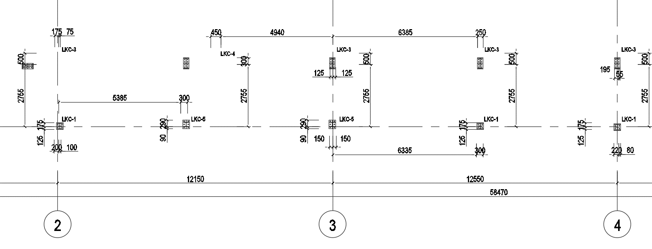 | Dim lỗi, Nt xác định vị trí theo bản vẽ, nt điều chỉnh lại dim ở bản vẽ shop
Pending | 12/05/2026 | Đề nghị bổ sung thông tin
4 | MẶT BẰNG ĐỊNH VỊ BULONG CHỜ CỘT (File đính kèm trang 17) | Chi tiết chân cột không khớp tiết diện cột | 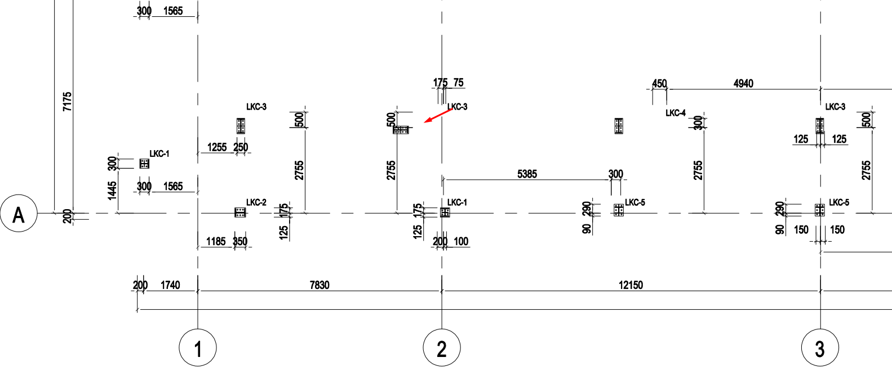 | Vị trí cột đó là sc4 H450x200 đã khớp bản vẽ, nt điều chỉnh lại dim
Pending | 12/05/2026 | Đề nghị bổ sung thông tin
5 | MẶT BẰNG KẾT CẤU MÁI 1 (File đính kèm trang 19) | Các dầm dài không có chi tiết nối. Không phù hợp cho gia công/ vận chuyển/ lắp dựng |  | Các dầm dài bị ngắt tại nút cột, NT xem chi tiết
Pending | 12/05/2026 | Đề nghị bổ sung chi tiết liên kết nối dầm
6 |  | Chưa có mặt cắt khung (qua 3 loại mái) |  | NT Xem kết hợp bản vẽ kiến trúc
Pending | 12/05/2026 | Đề nghị cung cấp
7 |  | Chi tiết dầm SB1A (trục 4-1400) bị chênh cao độ (do mặt bằng kiến trúc mái không đúng độ dốc) | 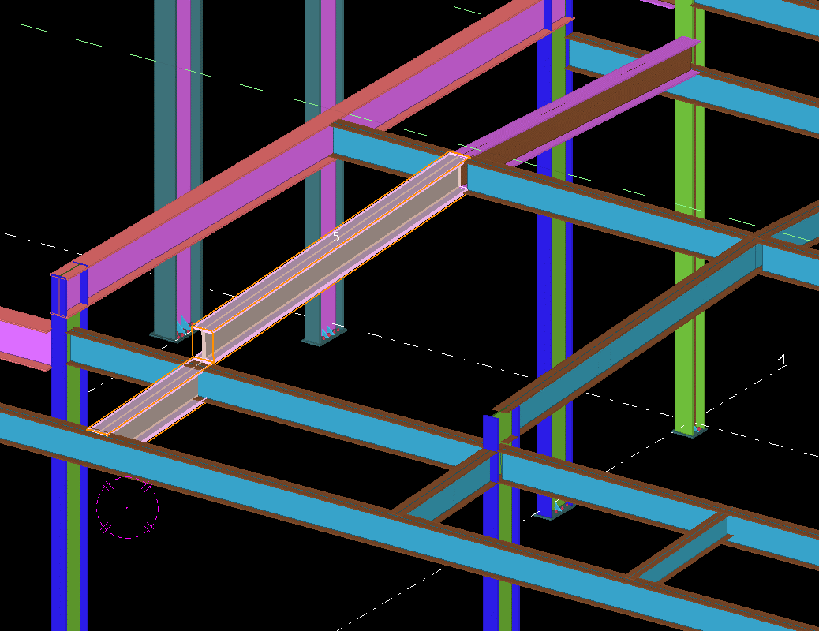 | Vị trí này là dầm chéo.
Pending | 12/05/2026 | Đề nghị bổ sung mặt cắt vị trí này
8 | CHI TIẾT MẶT CẮT CANOPY (File đính kèm trang 24) | Vị trí cột và dầm mặt cắt 1-1 Không khớp với mặt bằng cột tầng 1; mặt bằng cột tầng 2 và dầm mái 1 | 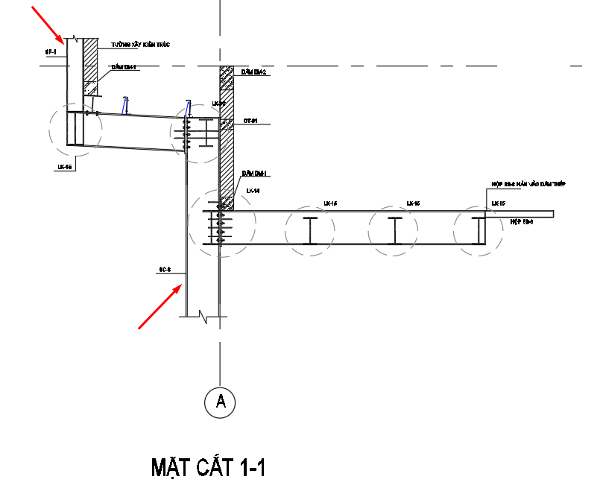 | THEO BẢN VẼ MB, NT ĐIỀU CHỈNH LẠI MC Ở BẢN VẼ SHOP
Pending | 12/05/2026 | Đề nghị bổ sung thông tin
9 | MẶT BẰNG MÁI A-1002 | Mái 1 trục 3-4 không đúng độ dốc mái. | 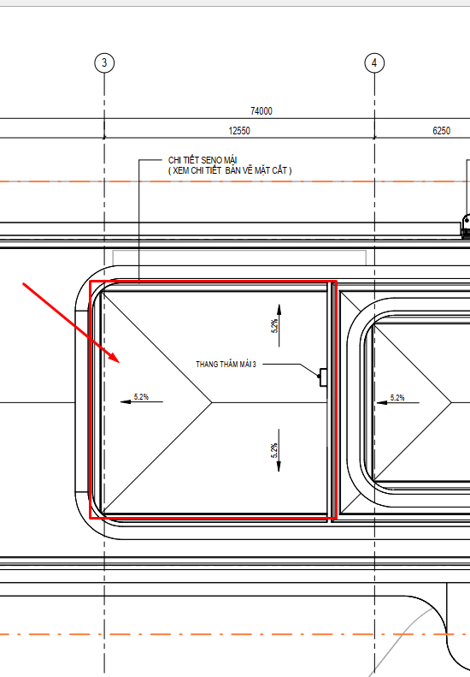 | ĐỀ NGHỊ NT CHỈ RÕ HƠN |  | Bản vẽ kiến trúc sai mặt bằng độ dốc mái; đã điều chỉnh theo kết cấu
Pending | 13/05/2026 | Đề nghị kiểm tra và bổ sung mặt cắt vị trí này
10 | MẶT BẰNG KẾT CẤU MÁI 1 (File đính kèm trang 19) | Dầm SB4 và SD1 va chạm | 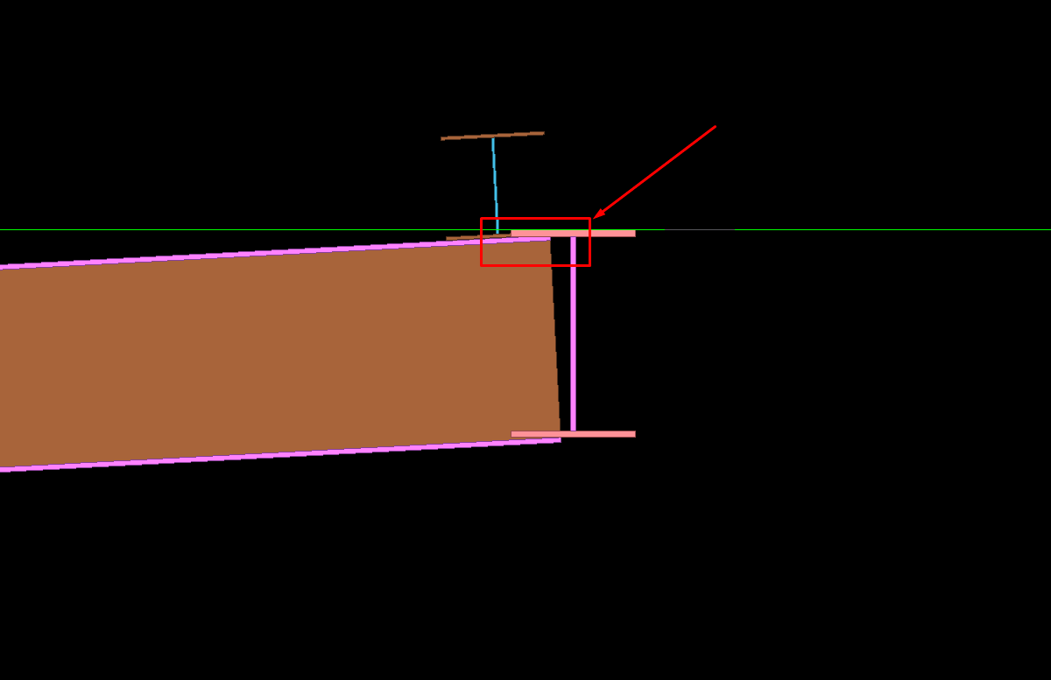 | Dầm SB4 có thể hạ xuống 1 chút đảm bảo sd1 đặt lên
Pending | 13/05/2026 | Đề nghị kiểm tra/ điều chỉnh
11 | MẶT BẰNG KẾT CẤU MÁI 2 ((File đính kèm trang 24) | Cao độ dầm và độ dốc dầm không khớp với kiến trúc (Mái hồi không đồng phẳng) |  | NT XEM PHẢN HỒI TẠI BẢN VẼ ĐI KÈM, TRANG 24
Pending | 13/05/2026 | Đề nghị kiểm tra/ điều chỉnh
12 | CHI TIẾT LIÊN KẾT 10 (File đính kèm trang 19) | Liên kết không phù hợp kích thước tổng (3 phương) cấu kiện lớn không phù hợp gia công/ chế tạo/ lắp dựng |  | NÚT LIÊN KẾT NÀY HÀN NHÀ MÁY, ĐẨY PHẦN NỐI RA CÁC DẦM XUNG QUANH
Pending | 13/05/2026 | Đề nghị kiểm tra/ điều chỉnh

